Consignes Covid-19
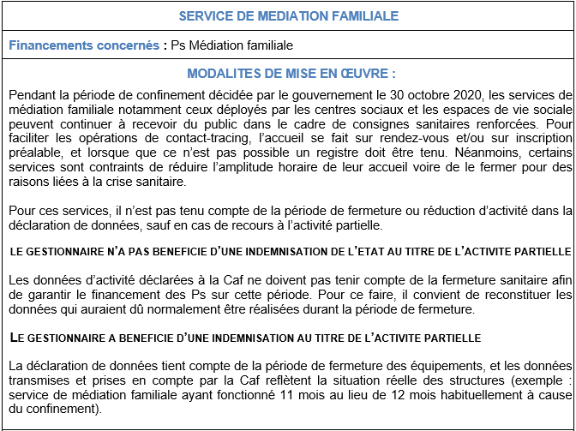
 | MODE D'EMPLOI DU FORMULAIRE MEDIATION FAMILIALE

Ce formulaire comporte 6 onglets :
 | Consignes Covid-19
 | 1 – Identification
 | 2 – Activité
 | 3 – Données financières
 | 4 – Attestation Caf=> pré remplie et à signer
 | 5 – Pièces justificatives
Il est recommandé d'effectuer la saisie dans l'ordre chronologique des onglets. En effet, une partie des données est automatiquement reportée d'un onglet à l'autre (gestionnaire, nom de la structure...) afin de faciliter la saisie.

Certaines zones se complètent de manière automatique en fonction d'éléments saisis.
Certaines zones de saisie contiennent des listes déroulantes. Elles deviennent actives dès que vous cliquez dessus.
Soyez vigilant : il est impératif d'utiliser la liste déroulante existante.

1 - Identification
Attention ! N'oubliez pas d'enregistrer régulièrement votre saisie !

 | FORMULAIRE DE PRESTATION DE SERVICE MEDIATION FAMILIALE
 |  | REEL |  | 2020

 | N° dossier SIAS |  | 200600250

 | Nom du gestionnaire |  | ADPPJ RELIANCE

 | Nom Prénom du représentant légal

 | Titre du représentant légal

 | Autre titre (le cas échéant)

 | Nom de l'équipement

 | Activité |  | MEDIATION FAMILIALE
Gestionnaire :

Adresse :

 | Code Postal : |  |  | Commune :

Tél : |  |  |  | Fax :

E-mail :

Équipement :

Adresse :

 | Code Postal : |  |  | Commune :

Tél : |  |  |  | Fax :

E-mail :

Nom du correspondant de l'équipement :

Tél : |  |  |  | Fax :

E-mail :

Si des modifications sont intervenues dans le courant de l'année 2019 dans une des pièces justificatives suivantes, veuillez joindre un exemplaire de chacun des documents modifiés

Cocher le(s) document(s) correspondant(s) :
 | Projet de service
 | Statuts
 | Liste des membres du Conseil d'Administration
 | Liste des membres du Bureau avec fonction au sein du Bureau
 | R.I.B. (Postal ou bancaire)


N° dossier | 200600250
Année | 2020
Gestionnaire | ADPPJ RELIANCE
Structure | 0
Commune | 0
Nature de l'aide | PSO / MEDIATION FAMILIALE
Type de pièce | Formulaire national REEL

